трубы НПВХ вода
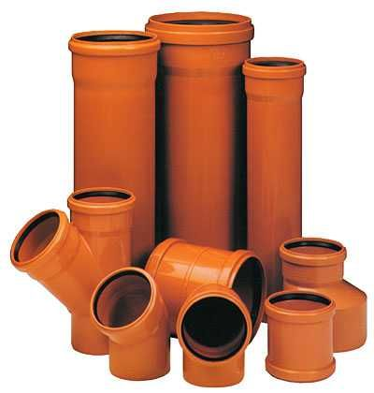
 | Общество с ограниченной ответственностью «ПОЛИМЕРХИМПРОМ» 420012, Республика Татарстан, г. Казань, ул. Щапова, д.26, корпус Д, офис 217 Р/с 40702810162000012454, ПАО «Сбербанк России» Дополнительный офис №8610/0530, к/с 30101810600000000603, БИК 049205603 ОГРН 1151690091300 ИНН 1655340867 polimerprom1@mail.ru тел.8-800-100-87-95, 8 (843) 512-39-57

СИСТЕМЫ НАПОРНЫХ ТРУБОПРОВОДОВ

ТРУБА НАПОРНАЯ НПВХ 125 ГОСТ Р 51613-2000 ТУ 2248-056-72311668-2007
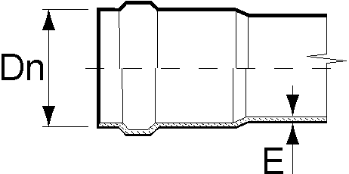 | SDR 41 PN6,3 Рабочее давление MOP 0,63 Мпа
 | Dn, mm | E, mm | Длина трубы, mm* | Цена за шт., руб., с НДС**
 | 90 | 2.2 | 6100 | 730.07
 | 110 | 2.7 | 6120 | 1,076.00
 | 160 | 4.0 | 6140 | 2,305.32
 | 225 | 5.5 | 6160 | 4,432.72
 | 315 | 7.7 | 6190 | 8,676.94
 | 400 | 9.8 | 6220 | 14,258.75
 | 500 | 12.3 | 6260 | 22,445.06
 | SDR 33 PN8 Рабочее давление MOP 0,8 Мпа
 | Dn, mm | E, mm | Длина трубы, mm* | Цена за шт., руб., с НДС**
 | 110 | 3.4 | 6120 | 1,331.86
 | 160 | 4.9 | 6140 | 2,751.76
 | 225 | 6.9 | 6160 | 5,450.92
 | 315 | 9.7 | 6190 | 10,736.75
 | 400 | 12.3 | 6220 | 17,608.40
 | 500 | 15.3 | 6260 | 26,737.95
 | SDR 26 PN10 Рабочее давление MOP 1,0 Мпа
 | Dn, mm | E, mm | Длина трубы, mm* | Цена за шт., руб., с НДС**
 | 110 | 4.2 | 6120 | 1,615.16
 | 160 | 6.2 | 6140 | 3,428.84
 | 225 | 8.6 | 6160 | 6,685.59
 | 315 | 12.1 | 6190 | 13,231.62
 | 400 | 15.3 | 6220 | 21,530.90
 | 500 | 19.1 | 6260 | 33,747.37
 | SDR 21 PN12,5 Рабочее давление MOP 1,25 Мпа
 | Dn, mm | E, mm | Длина трубы, mm* | Цена за шт., руб., с НДС**
 | 90 | 4.3 | 6100 | 1,335.48
 | 110 | 5.3 | 6120 | 1,992.65
 | 160 | 7.7 | 6140 | 4,185.55
 | 225 | 10.8 | 6160 | 8,274.09
 | 315 | 15.0 | 6190 | 16,123.30
 | 400 | 19.1 | 6220 | 26,140.07
 | 500 | 23.9 | 6260 | 41,451.66
 | SDR 17 PN16 Рабочее давление MOP 1,6 Мпа
 | Dn, mm | E, mm | Длина трубы, mm* | Цена за шт., руб., с НДС**
 | 110 | 6.6 | 6120 | 2,410.93
 | 160 | 9.5 | 6140 | 5,058.32
 | 225 | 13.4 | 6160 | 10,011.14
 | 315 | 18.7 | 6190 | 19,688.59
 | 400 | 23.7 | 6220 | 33,104.70
* Длина трубы дана с учетом раструба
** В цену трубы включена стоимость уплотнительного кольца

фитинги НПВХ напорные
 | Общество с ограниченной ответственностью «ПОЛИМЕРХИМПРОМ» 420012, Республика Татарстан, г. Казань, ул. Щапова, д.26, корпус Д, офис 217 Р/с 40702810162000012454, ПАО «Сбербанк России» Дополнительный офис №8610/0530, к/с 30101810600000000603, БИК 049205603 ОГРН 1151690091300 ИНН 1655340867 polimerprom1@mail.ru тел.8-800-100-87-95, 8 (843) 512-39-57

ФАСОННЫЕ ИЗДЕЛИЯ НПВХ НАПОРНЫЕ на 10 Атм..

Муфта соединительная SDR 26 |  |  | Муфта скользящая ремонтная
 | Наименование | Цена за шт., руб., с НДС |  | Наименование | Цена за шт., руб., с НДС
 | 90 | 456.00 |  | 90 | 432.00
 | 110 | 564.00 |  | 110 | 528.00
 | 160 | 1,320.00 |  | 160 | 1,056.00
 | 225 | 3,720.00 |  | 225 | 2,376.00
Отвод напорный |  |  |  | 315 | 6,720.00
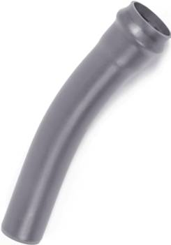 | Наименование | Цена за шт., руб., с НДС |  | 400 | 12,960.00
 | 90*30 | 768.00 |  | 500 | 26,664.00
 | 90*45 | 876.00 | Патрубок переходной двухраструбный
 | 90*90 | 1,224.00 |  | Наименование | Цена за шт., руб., с НДС
 | 110*11 | 876.00 |  | 110/90 | 1,560.00
 | 110*22 | 960.00 |  | 160/110 | 3,000.00
 | 110*30 | 1,008.00 |  | 225/110 | 3,600.00
 | 110*45 | 1,152.00 |  | 225/160 | 4,200.00
 | 110*60 | 1,500.00 |  | 315/160 | 9,000.00
 | 110*90 | 1,620.00 | Патрубок гладкий с мет. фланцем/ПА фланцем
 | 160*11 | 1,980.00 | 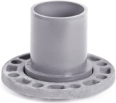 | Наименование | Цена за шт., руб., с НДС
 | 160*22 | 2,460.00 |  | 90/80 | 1,800.00
 | 160*30 | 2,760.00 |  | 110/100 | 2,040.00
 | 160*45 | 3,420.00 |  | 160/150 | 3,120.00
 | 160*60 | 4,020.00 |  | 225/200 | 5,760.00
 | 160*90 | 4,380.00 |  | 315/300 | 8,640.00
 | 225*11 | 5,220.00 |  | FW 400 | 21780.00
 | 225*22 | 5,940.00 |  | FW 500 | 33660.00
 | 225*30 | 6,420.00 | Патрубок гладкий с ПВХ фланцем
 | 225*45 | 7,740.00 |  | Наименование | Цена за шт., руб., с НДС
 | 225*60 | 10,860.00 |  | 110/100 | 1,320.00
 | 225*90 | 11,880.00 |  | 160/150 | 2,040.00
 | 315*11 | 20,640.00 |  | 225/200 | 5,880.00
 | 315*22 | 23,520.00 |  | 315/300 | 8,580.00
 | 315*30 | 25,800.00 |  | 400/400 | 14,652.00
 | 315*45 | 30,000.00 | Патрубок раструбный с мет. фланцем/ПА фланцем
 | 315*60 | 33,000.00 | 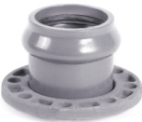 | Наименование | Цена за шт., руб., с НДС
 | 315*90 | 47,400.00 |  | 90/80 | 2,400.00
 | 400*11 | 52800.00 |  | 110/100 | 2,760.00
 | 400*22 | 53460.00 |  | 160/150 | 4,200.00
 | 400*30 | 54120.00 |  | 225/200 | 7,800.00
 | 400*45 | 54780.00 |  | 315/300 | 13,080.00
 | 400*60 | 115500.00 |  | UR-Cast 400 | 42900.00
 | 400*90 | 137500.00 |  | UR-Cast 500 | 50820.00
 | 500*45 | **
 | 500*90 | **

Тройник раструбный |  |  | Патрубок раструбный с ПВХ фланцем
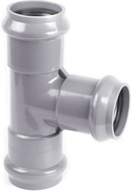 | Наименование | Цена за шт., руб., с НДС |  | Наименование | Цена за шт., руб., с НДС
 | 90/90 | 3,240.00 |  | 110/100 | 1,560.00
 | 110/90 | 3,360.00 |  | 160/150 | 2,220.00
 | 110/110 | 3,360.00 |  | 225/200 | 6,240.00
 | 160/110 | 6,240.00 |  | 315/300 | 8,760.00
 | 160/160 | 6,600.00 |  | 400/400 | 14,916.00
 | 225/110 | 12,420.00 | Тройник с металлическим фланцем/ПА фланцем
 | 225/160 | 14,760.00 | 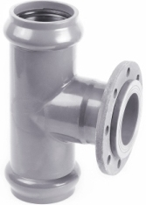 | Наименование | Цена за шт., руб., с НДС
 | 225/225 | 22,680.00 |  | 90/80 | 3,000.00
 | 315/110 | 21,600.00 |  | 110/80 | 3,480.00
 | 315/160 | 25,200.00 |  | 110/100 | 3,840.00
 | 315/315 | 30,000.00 |  | 160/100 | 5,880.00
 | 400/400 |  |  | 160/150 | 7,080.00
Седелка |  |  |  | 225/150 | 10,440.00
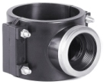 | Наименование | Цена за шт., руб., с НДС |  | 225/200 | 12,240.00
 | 90/1'' | 280.00 | Тройник с ПВХ фланцем
 | 110/1'' | 315.00 |  | Наименование | Цена за шт., руб., с НДС
 | 110/2'' | 315.00 |  | 110/100 | 2,640.00
 | 160/1'' | 1,030.00 |  | 160/100 | 4,680.00
 | 160/2'' | 1,030.00 |  | 160/150 | 5,760.00
 | 225/2'' | 4,250.00 |  | 225/100 | 8,520.00
 | 225/4'' | 4,450.00 |  | 225/150 | 9,480.00
Фланец стальной глухой |  |  |  | 225/200 | 10,920.00
Наименование | Цена за шт., руб., с НДС |  |  | 315/100 | 21,480.00
 | 80 | 510.00 |  | 315/150 | 21,720.00
 | 100 | 590.00 | Тройник с резьбовым выходом
 | 150 | 970.00 |  | Наименование | Цена за шт., руб., с НДС
 | 200 | 1,650.00 |  | 110/2" | 1,680.00
 | 300 | 3,500.00 |  | 160/2" | 3,480.00
Отвод двухраструбный
 | 110*45 | 1,176.00
 | 110*90 | 1,296.00
 | 160*45 | 2,450.00
 | 160*90 | 2,850.00

трубы фитинги НПВХ клеевые
 | Общество с ограниченной ответственностью «ПОЛИМЕРХИМПРОМ» 420012, Республика Татарстан, г. Казань, ул. Щапова, д.26, корпус Д, офис 217 Р/с 40702810162000012454, ПАО «Сбербанк России» Дополнительный офис №8610/0530, к/с 30101810600000000603, БИК 049205603 ОГРН 1151690091300 ИНН 1655340867 polimerprom1@mail.ru тел.8-800-100-87-95, 8 (843) 512-39-57

ТРУБА НАПОРНАЯ КЛЕЕВАЯ НПВХ 125
ГОСТ Р 52134-2003
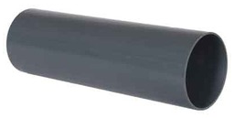 |  |  | Dn, мм | E, мм | Длина трубы, мм* | Цена за шт., руб. с НДС**
 |  |  | SDR 26 PN10 Рабочее давление MOP 1,0 МПа
 |  |  | 90 | 3.5 | 3000 | 685.04
 |  |  | 110 | 4.2 | 3000 | 1,001.43
 |  |  | 160 | 6.2 | 3000 | 2,123.40
 |  |  | 225 | 8.6 | 3000 | 4,117.32
 |  |  | 315 | 12.1 | 3000 | 8,115.05
 |  |  | 400 | 15.3 | 3000 | 13,015.82
ФАСОННЫЕ ИЗДЕЛИЯ НАПОРНЫЕ КЛЕЕВЫЕ
Отвод 45º клеевой |  |  | Отвод 90º клеевой
 | Наименование | Цена за шт., руб. с НДС |  |  | Наименование | Цена за шт., руб. с НДС
 | 90*45 | 150.00 |  |  | 90*90 | 190.00
 | 110*45 | 240.00 |  |  | 110*90 | 320.00
 | 160*45 | 700.00 |  |  | 160*90 | 910.00
 | 225*45 | 2,600.00 |  |  | 225*90 | 2,700.00
 | 315*45 | 7,650.00 |  |  | 315*90 | 10,100.00
 | 400*45 | 17,800.00 |  |  | 400*90 | 21,600.00
Тройник равнопроходной клеевой |  |  | Тройник редукционный клеевой
 | Наименование | Цена за шт., руб. с НДС |  |  | Наименование | Цена за шт., руб. с НДС
 | 90/90 | 260.00 |  |  | 110/90 | 370.00
 | 110/110 | 490.00 |  |  | 160/110 | 930.00
 | 160/160 | 1,250.00 |  |  | 225/160 | 2,700.00
 | 225/225 | 3,450.00 |  |  | 315/110 | 9,200.00
 | 315/315 | 14,000.00 |  |  | 315/160 | 9,500.00
 | 400/315 | 23,200.00 |  |  | 400/315 | 22,500.00
Муфта соединительная клеевая |  |  | Заглушка клеевая
 | Наименование | Цена за шт., руб. с НДС |  |  | Наименование | Цена за шт., руб. с НДС
 | 90 | 105.00 |  |  | 90 | 80.00
 | 110 | 165.00 |  |  | 110 | 130.00
 | 160 | 520.00 |  |  | 160 | 340.00
 | 225 | 1,400.00 |  |  | 225 | 1,240.00
 | 315 | 5,200.00 |  |  | 315 | 3,350.00
 | 400 | 9,300.00 |  |  | 400 | 9,500.00
Редуктор клеевой |  |  | Фланец клеевой
 | 110/90 | 155.00 |  |  | Наименование | Цена за шт., руб. с НДС
 | 160/90 | 410.00
 | 160/110 | 420.00 |  |  | 90 | 340.00
 | 225/110 | 1,200.00 |  |  | 110 | 450.00
 | 225/160 | 1,250.00 |  |  | 160 | 1,050.00
 | 315/110 | 3,000.00 |  |  | 225 | 2,150.00
 | 315/160 | 3,200.00 |  |  | 315 | 4,250.00
 | 315/225 | 3,400.00 |  |  | 400 | 9,900.00
 | 400/315 | 10,500.00

трубы НПВХ н.канал. SN 4
 | Общество с ограниченной ответственностью «ПОЛИМЕРХИМПРОМ» 420012, Республика Татарстан, г. Казань, ул. Щапова, д.26, корпус Д, офис 217 Р/с 40702810162000012454, ПАО «Сбербанк России» Дополнительный офис №8610/0530, к/с 30101810600000000603, БИК 049205603 ОГРН 1151690091300 ИНН 1655340867 polimerprom1@mail.ru тел.8-800-100-87-95, 8 (843) 512-39-57

ТРУБА НПВХ КАНАЛИЗАЦИОННАЯ
С ТРЕХСЛОЙНОЙ СТЕНКОЙ СО ВСПЕНЕННЫМ
ВНУТРЕННИМ СЛОЕМ, ТУ 2248-057-72311668-2007
 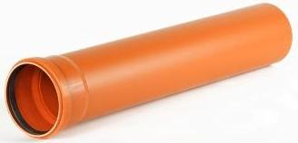 |  | Dn, mm | E, mm | Длина трубы, mm* | Цена за шт., руб., с НДС**
 |  | 110 | 3.2 | 560 | 93.84
 |  | 110 | 3.2 | 1000 | 162.86
 |  | 110 | 3.2 | 2000 | 313.74
 |  | 110 | 3.2 | 3000 | 463.12
 |  | 110 | 3.2 | 4000 | 603.54
 |  | 110 | 3.2 | 6060 | 911.27
 |  | 160 | 4.0 | 580 | 182.13
 |  | 160 | 4.0 | 1000 | 298.70
 |  | 160 | 4.0 | 2000 | 578.34
 |  | 160 | 4.0 | 3000 | 852.45
 |  | 160 | 4.0 | 4000 | 1,121.02
 |  | 160 | 4.0 | 6080 | 1,696.92
 |  | 200 | 4.9 | 1200 | 535.95
 |  | 200 | 4.9 | 2000 | 878.94
 |  | 200 | 4.9 | 3000 | 1,295.06
 |  | 200 | 4.9 | 4000 | 1,702.78
 |  | 200 | 4.9 | 6090 | 2,581.28
 |  | 250 | 6.2 | 1200 | 838.97
 |  | 250 | 6.2 | 2000 | 1,358.65
 |  | 250 | 6.2 | 3000 | 1,989.15
 |  | 250 | 6.2 | 4000 | 2,606.91
 |  | 250 | 6.2 | 6130 | 3,963.43
 |  | 315 | 7.7 | 1200 | 1,240.43
 |  | 315 | 7.7 | 2000 | 2,008.82
 |  | 315 | 7.7 | 3000 | 2,941.07
 |  | 315 | 7.7 | 6140 | 5,869.63
 |  | 400 | 9.8 | 1200 | 2,193.45
 |  | 400 | 9.8 | 2000 | 3,552.16
 |  | 400 | 9.8 | 3000 | 5,200.59
 |  | 400 | 9.8 | 6150 | 10,395.63
 |  | 500 | 12.3 | 3000 | 8,317.80
 |  | 500 | 12.3 | 6160 | 16,526.22

* Длина трубы дана с учетом раструба
** В цену трубы включена стоимость уплотнительного кольца

фитинги НПВХ нар. канал.
 | Общество с ограниченной ответственностью «ПОЛИМЕРХИМПРОМ» 420012, Республика Татарстан, г. Казань, ул. Щапова, д.26, корпус Д, офис 217 Р/с 40702810162000012454, ПАО «Сбербанк России» Дополнительный офис №8610/0530, к/с 30101810600000000603, БИК 049205603 ОГРН 1151690091300 ИНН 1655340867 polimerprom1@mail.ru тел.8-800-100-87-95, 8 (843) 512-39-57

ФАСОННЫЕ ИЗДЕЛИЯ КАНАЛИЗАЦИОННЫЕ

ТУ 2248-057-72311668-2007
Тройник 45о |  |  |  | Тройник 87о
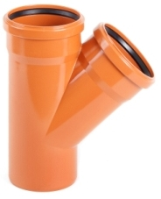 |  | Наименование | Цена за шт.,руб., с НДС | 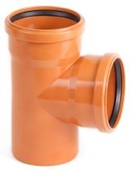 | Наименование | Цена за шт.,руб., с НДС

 |  | 110*110*45 | 242.56 |  | 110*110*87 | 211.87
 |  | 160*110*45 | 439.78 |  | 160*110*87 | 408.62
 |  | 160*160*45 | 602.06 |  | 160*160*87 | 489.89
 |  | 200*110*45 | 960.00 |  | 200*110*87 | 900.00
 |  | 200*160*45 | 1,056.00 |  | 200*160*87 | 1,152.00
 |  | 200*200*45 | 1,320.00 |  | 200*200*87 | 1,260.00
 |  | 250*110*45 | 1,680.00 |  | 250*110*87 | 1,620.00
 |  | 250*160*45 | 2,340.00 |  | 250*160*87 | 2,100.00
 |  | 250*200*45 | 2,880.00 |  | 250*200*87 | 2,400.00
 |  | 250*250*45 | 2,940.00 |  | 250*250*87 | 2,940.00
 |  | 315*110*45 | 3,000.00 |  | 315*110*87 | 3,060.00
 |  | 315*160*45 | 3,180.00 |  | 315*160*87 | 3,720.00
 |  | 315*200*45 | 3,960.00 |  | 315*200*87 | 4,200.00
 |  | 315*250*45 | 4,080.00 |  | 315*250*87 | 4,260.00
 |  | 315*315*45 | 6,840.00 |  | 315*315*87 | 6,600.00
 |  | 400*110*45 | 7,680.00 |  | 400*110*87 | 9,240.00
 |  | 400*160*45 | по запросу |  | 400*160*87 | 9,360.00
 |  | 400*200*45 | по запросу |  | 400*200*87 | 11,400.00
 |  | 400*250*45 | 11,400.00 |  | 400*250*87 | 11,520.00
 |  | 400*315*45 | 11,640.00 |  | 400*315*87 | 11,580.00
 |  | 400*400*45 | 11,760.00 |  | 400*400*87 | 11,880.00
 |  | 500*110*45 | 15,000.00
 |  | 500*160*45 | 15,600.00 |  | 500*160*87 | 15,600.00
 |  | 500*200*45 | 24,000.00 |  | 500*200*87 | 24,000.00
 |  | 500*250*45 | 24,600.00 |  | 500*250*87 | 24,600.00
 |  | 500*315*45 | 24,720.00 |  | 500*315*87 | 24,720.00
 |  | 500*400*45 | 24,840.00 |  | 500*400*87 | 24,840.00
 |  | 500*500*45 | 25,080.00 |  | 500*500*87 | 25,080.00
Муфта надвижная |  |  |  | Редуктор
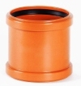 |  | Наименование | Цена за шт.,руб., с НДС | 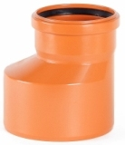 | Наименование | Цена за шт.,руб., с НДС

 |  | 110 | 109.84 |  | 160*110 | 189.10
 |  | 160 | 259.08 |  | 200*160 | 420.00
 |  | 200 | 528.00 |  | 250*200 | 1,560.00
 |  | 250 | 1,500.00 |  | 315*250 | 2,160.00
 |  | 315 | 2,520.00 |  | 400*315 | 8,280.00
 |  | 400 | 4,620.00 |  | 500*400 | 13,800.00
 |  | 500 | 11,340.00 | Заглушка для раструба
Ревизия |  |  |  |  | Наименование | Цена за шт.,руб., с НДС

 |  | Наименование | Цена за шт.,руб., с НДС |  | 110 | 49.20
 |  |  |  |  | 160 | 138.00
 |  | 110 | 492.00 |  | 200 | 246.00
 |  | 160 | 612.00 |  | 250 | 900.00
 |  | 200 | 1,680.00 |  | 315 | 1,440.00
 |  | 250 | 3,720.00 |  | 400 | 2,640.00
 |  | 315 | 4,620.00 |  | 500 | 8,520.00
Отвод |  |  |  | Клапан обратный
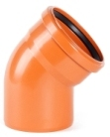 |  | Наименование | Цена за шт.,руб., с НДС |  | Наименование | Цена за шт.,руб., с НДС

 |  | 110*15 | 126.00 |  | 110 | 1,980.00
 |  | 110*30 | 126.00 |  | 160 | 3,660.00
 |  | 110*45 | 117.08 |  | 200 | 5,400.00
 |  | 110*60 | 156.00 |  | 250 | 10,800.00
 |  | 110*87 | 134.03 |  | 315 | 14,880.00
 |  | 160*15 | 246.00
 |  | 160*30 | 264.00
 |  | 160*45 | 296.32
 |  | 160*60 | 318.00
 |  | 160*87 | 371.66
 |  | 200*15 | 516.00
 |  | 200*30 | 624.00
 |  | 200*45 | 600.00
 |  | 200*87 | 732.00
 |  | 250*15 | 1,500.00
 |  | 250*30 | 1,740.00
 |  | 250*45 | 1,620.00
 |  | 250*87 | 1,716.00
 |  | 315*15 | 4,620.00
 |  | 315*30 | 3,900.00
 |  | 315*45 | 2,460.00
 |  | 315*87 | 2,940.00
 |  | 400*30 | 6,720.00
 |  | 400*45 | 6,600.00
 |  | 400*87 | 9,720.00
 |  | 500*45 | 20,760.00
 |  | 500*87 | 21,000.00

трубы и фитинги внутр. канал.
 | Общество с ограниченной ответственностью «ПОЛИМЕРХИМПРОМ» 420012, Республика Татарстан, г. Казань, ул. Щапова, д.26, корпус Д, офис 217 Р/с 40702810162000012454, ПАО «Сбербанк России» Дополнительный офис №8610/0530, к/с 30101810600000000603, БИК 049205603 ОГРН 1151690091300 ИНН 1655340867 polimerprom1@mail.ru тел.8-800-100-87-95, 8 (843) 512-39-57

СИСТЕМЫ ВНУТРЕННЕЙ КАНАЛИЗАЦИИ

 |  |  | Dn, mm | E, mm | Длина трубы, mm | Цена за шт., руб., с НДС*
 |  |  | 50 | 1.8 | 500 | 32.25
 |  |  | 50 | 1.8 | 1000 | 57.74
 |  |  | 50 | 1.8 | 1500 | 85.31
 |  |  | 50 | 1.8 | 2000 | 102.86
 |  |  | 50 | 1.8 | 3000 | 153.00
 |  |  | 50 | 3.2 | 500 | 52.02
 |  |  | 50 | 3.2 | 1000 | 93.11
 |  |  | 50 | 3.2 | 1500 | 138.38
 |  |  | 50 | 3.2 | 2000 | 175.29
 |  |  | 50 | 3.2 | 3000 | 261.64
 |  |  | 110 | 2.2 | 500 | 73.18
 |  |  | 110 | 2.2 | 1000 | 142.82
 |  |  | 110 | 2.2 | 1500 | 211.38
 |  |  | 110 | 2.2 | 2000 | 258.17
 |  |  | 110 | 2.2 | 3000 | 384.39
 |  |  | 110 | 3.2 | 500 | 92.49
 |  |  | 110 | 3.2 | 1000 | 176.42
 |  |  | 110 | 3.2 | 1500 | 253.24
 |  |  | 110 | 3.2 | 2000 | 335.75
 |  |  | 110 | 3.2 | 3000 | 500.76
Тройник |  |  |  | Редуктор
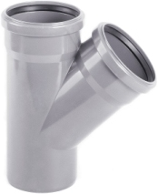 |  | Наименование | Цена за шт.,руб. |  |  | Наименование | Цена за шт.,руб.

 |  | 50*50*45 | 59.86 |  |  | 110*50 | 63.50
 |  | 50*50*87 | 58.97
 |  | 110*50*45 | 111.89
 |  | 110*50*87 | 105.84
 |  | 110*110*45 | 181.44 | Ревизия
 |  | 110*110*87 | 160.27 |  |  | Наименование | Цена за шт.,руб.
Отвод
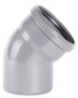 |  | Наименование | Цена за шт.,руб. |  |  | 50 | 123.00
 |  |  |  |  |  | 110 | 258.00
 |  | 50*15 | 60.00
 |  | 50*30 | 58.20 | Муфта ремонтная
 |  | 50*45 | 27.56 |  |  | Наименование | Цена за шт.,руб.
 |  | 50*87 | 31.50
 |  | 110*15 | 117.60 |  |  | 50 | 34.66
 |  | 110*30 | 115.80 |  |  | 110 | 90.72
 |  | 110*45 | 84.67 | Крестовина одноплоскостная ПП
 |  | 110*87 | 105.08 | 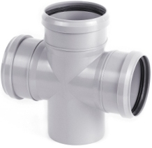 |  | Наименование | Цена за шт.,руб.
Крестовина двухплоскостная
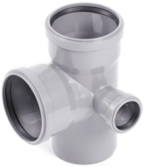 |  | Наименование | Цена за шт.,руб. |  |  | 110*50*50*45 | 126.50

 |  | 110*110*50*87 левая | 192.50 |  |  | 110*50*50*87 | 187.55
 |  |  |  |  |  | 110*110*50*87 | 205.70
 |  | 110*110*50*87 правая | 192.50 |  |  | 110*110*110*87 | 205.70

Патрубок компенсационный ПП |  |  |  | Муфта соединительная
 |  | Наименование | Цена за шт., руб. с НДС |  |  | Наименование | Цена за шт., руб. с НДС
 |  | 50 | 45.98
 |  | 110 | 67.76 |  |  | 50 | 35.44
 |  |  |  |  |  | 110 | 92.99
 |  |  |  | Заглушка для раструба
*Цена на фасонные изделия с учетом уплотнительного кольца |  |  |  |  |  | Наименование | Цена за шт.,руб., с НДС

 |  |  |  |  |  | 50 | 24.60
 |  |  |  |  |  | 110 | 57.00

трубы двухслойные гофра SN6-8
 | Общество с ограниченной ответственностью «ПОЛИМЕРХИМПРОМ» 420012, Республика Татарстан, г. Казань, ул. Щапова, д.26, корпус Д, офис 217 Р/с 40702810162000012454, ПАО «Сбербанк России» Дополнительный офис №8610/0530, к/с 30101810600000000603, БИК 049205603 ОГРН 1151690091300 ИНН 1655340867 polimerprom1@mail.ru тел.8-800-100-87-95, 8 (843) 512-39-57

цена дана в г. Казань при заказе большем 200 000 руб.
Фотография | Наименование | Диаметр внешний, мм | Диаметр внутренний, мм | Цена (м.п., шт, кг) с НДС , руб.

ТРУБЫ
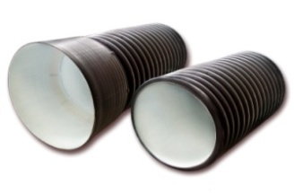 | Труба гофрированная с раструбом SN6 - SN7,5 | 230 | 200 | 460.88р.
 |  | 250 | 216 | 576.88р.
 |  | 290 | 250 | 749.88р.
 |  | 315 | 271 | 892.88р.
 |  | 340 | 300 | 1,092.88р.
 |  | 400 | 343 | 1,284.88р.
 |  | 460 | 400 | 1,598.88р.
 |  | 500 | 427 | 1,938.88р.
 |  | 575 | 500 | 2,220.88р.
 |  | 695 | 600 | 3,300.88р.
 |  | 923 | 800 | 5,800.88р.
 | Труба гофрированная с раструбом SN8 - SN9 | 110 | 94 | 167.08р.
 |  | 133 | 110 | 209.88р.
 |  | 160 | 136 | 298.88р.
 |  | 190 | 160 | 346.88р.
 |  | 200 | 171 | 398.88р.
 |  | 230 | 200 | 505.88р.
 |  | 250 | 216 | 630.88р.
 |  | 290 | 250 | 852.88р.
 |  | 315 | 271 | 968.88р.
 |  | 340 | 300 | 1,217.88р.
 |  | 400 | 343 | 1,508.88р.
 |  | 460 | 400 | 1,788.88р.
 |  | 500 | 427 | 2,290.88р.
 |  | 575 | 500 | 2,550.88р.
 |  | 695 | 600 | 3,478.88р.
 |  | 923 | 800 | 6,480.88р.
ФИТИНГИ
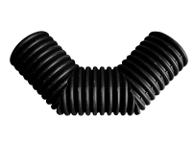 | Отвод 90° | 110/94 |  | 542.17р.
 |  | 133/110 |  | 607.07р.
 |  | 160/136 |  | 741.27р.
 |  | 190/160 |  | 769.87р.
 |  | 200/171 |  | 1,212.07р.
 |  | 230/200 |  | 1,368.27р.
 |  | 250/216 |  | 2,044.77р.
 |  | 290/250 |  | 2,453.97р.
 |  | 315/271 |  | 4,000.57р.
 |  | 340/300 |  | 4,488.97р.
 |  | 400/343 |  | 7,643.77р.
 |  | 460/400 |  | 8,049.67р.
 | Отвод 60° | 110/94 |  | 542.17р.
 |  | 133/110 |  | 607.07р.
 |  | 160/136 |  | 741.27р.
 |  | 190/160 |  | 769.87р.
 |  | 200/171 |  | 1,212.07р.
 |  | 230/200 |  | 1,368.27р.
 |  | 250/216 |  | 2,044.77р.
 |  | 290/250 |  | 2,453.97р.
 |  | 315/271 |  | 4,000.57р.
 |  | 340/300 |  | 4,488.97р.
 |  | 400/343 |  | 7,643.77р.
 |  | 460/400 |  | 8,049.67р.
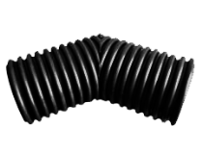 | Отвод 45° | 110/94 |  | 343.07р.
 |  | 133/110 |  | 383.77р.
 |  | 160/136 |  | 489.37р.
 |  | 190/160 |  | 508.07р.
 |  | 200/171 |  | 856.77р.
 |  | 230/200 |  | 965.67р.
 |  | 250/216 |  | 1,439.77р.
 |  | 290/250 |  | 1,729.07р.
 |  | 315/271 |  | 2,907.17р.
 |  | 340/300 |  | 3,262.47р.
 |  | 400/343 |  | 5,293.07р.
 |  | 460/400 |  | 5,573.57р.
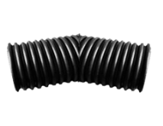 | Отвод 30° | 110/94 |  | 343.07р.
 |  | 133/110 |  | 383.77р.
 |  | 160/136 |  | 489.37р.
 |  | 190/160 |  | 508.07р.
 |  | 200/171 |  | 856.77р.
 |  | 230/200 |  | 965.67р.
 |  | 250/216 |  | 1,439.77р.
 |  | 290/250 |  | 1,729.07р.
 |  | 315/271 |  | 2,907.17р.
 |  | 340/300 |  | 3,262.47р.
 |  | 400/343 |  | 5,293.07р.
 |  | 460/400 |  | 5,573.57р.
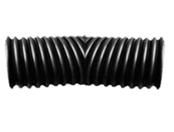 | Отвод 15° | 110/94 |  | 343.07р.
 |  | 133/110 |  | 383.77р.
 |  | 160/136 |  | 489.37р.
 |  | 190/160 |  | 508.07р.
 |  | 200/171 |  | 856.77р.
 |  | 230/200 |  | 965.67р.
 |  | 250/216 |  | 1,439.77р.
 |  | 290/250 |  | 1,729.07р.
 |  | 315/271 |  | 2,907.17р.
 |  | 340/300 |  | 3,262.47р.
 |  | 400/343 |  | 5,293.07р.
 |  | 460/400 |  | 5,573.57р.
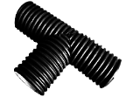 | Тройник 90° | 110/94 |  | 508.07р.
 |  | 133/110 |  | 568.57р.
 |  | 160/136 |  | 781.97р.
 |  | 190/160 |  | 811.67р.
 |  | 200/171 |  | 1,355.07р.
 |  | 230/200 |  | 1,528.87р.
 |  | 250/216 |  | 2,562.87р.
 |  | 290/250 |  | 3,077.67р.
 |  | 315/271 |  | 5,276.57р.
 |  | 340/300 |  | 5,922.27р.
 |  | 400/343 |  | 9,113.37р.
 |  | 460/400 |  | 9,597.37р.
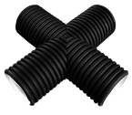 | Крестовина | 110/94 |  | 614.77р.
 |  | 133/110 |  | 688.47р.
 |  | 160/136 |  | 939.27р.
 |  | 190/160 |  | 974.47р.
 |  | 200/171 |  | 1,639.97р.
 |  | 230/200 |  | 1,851.17р.
 |  | 250/216 |  | 3,064.47р.
 |  | 290/250 |  | 3,681.57р.
 |  | 315/271 |  | 6,908.97р.
 |  | 340/300 |  | 7,752.67р.
 |  | 400/343 |  | 13,529.87р.
 |  | 460/400 |  | 14,248.17р.
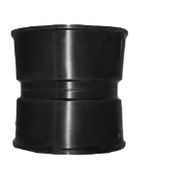 | Муфта соединительная ДГТ | 110/94 |  | 77.97р.
 |  | 133/110 |  | 311.17р.
 |  | 160/136 |  | 187.97р.
 |  | 190/160 |  | 492.67р.
 |  | 200/171 |  | 251.77р.
 |  | 230/200 |  | 720.37р.
 |  | 250/216 |  | 363.97р.
 |  | 290/250 |  | 753.37р.
 |  | 315/271 |  | 660.97р.
 |  | 340/300 |  | 1,491.47р.
 |  | 400/343 |  | 1,994.17р.
 |  | 460/400 |  | 2,491.37р.
 |  | 500/427 |  | 3,250.37р.
 |  | 575/500 |  | 4,262.37р.
 |  | 696/600 |  | 6,146.67р.
 |  | 923/800 |  | 9,727.17р.
 | Заглушка ID | 110/94 |  | 86.77р.
 |  | 160/136 |  | 165.97р.
 |  | 200/171 |  | 220.97р.
 |  | 250/216 |  | 330.97р.
 |  | 340/300 |  | 985.47р.
 |  | 460/400 |  | 1,631.17р.
 |  | 575/500 |  | 2,340.67р.
 |  | 696/600 |  | 4,338.27р.
 |  | 923/800 |  | 7,450.17р.
ОБОРУДОВАНИЕ ДЛЯ МОНТАЖА
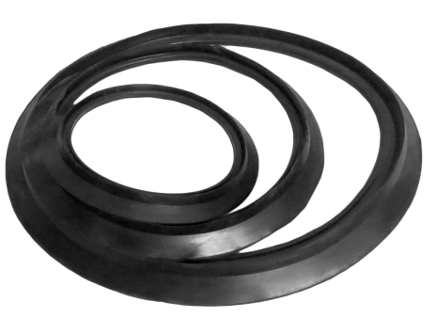 | Кольцо уплотнительное NEW | 110/94 |  | 26.38р.
 |  | 133/110 |  | 34.76р.
 |  | 160/136 |  | 57.11р.
 |  | 190/160 |  | 76.67р.
 |  | 200/171 |  | 71.08р.
 |  | 230/200 |  | 159.09р.
 |  | 250/216 |  | 166.08р.
 |  | 290/250 |  | 251.30р.
 |  | 315/271 |  | 305.78р.
 |  | 340/300 |  | 385.41р.
 |  | 400/343 |  | 641.06р.
 |  | 460/400 |  | 671.79р.
 |  | 500/427 |  | 1,199.86р.
 |  | 575/500 |  | 1,912.33р.
 |  | 696/600 |  | 2,166.58р.
 |  | 923/800 |  | 3,784.31р.
 | Кольцо уплотнительное для фитингов NEW | 133/110 |  | 52.92р.
 |  | 190/160 |  | 115.79р.
 |  | 230/200 |  | 238.72р.
 |  | 290/250 |  | 377.03р.
 |  | 340/300 |  | 578.19р.
 |  | 460/400 |  | 1,008.47р.

трубы двухслойные гофра SN10-16
 | Общество с ограниченной ответственностью «ПОЛИМЕРХИМПРОМ» 420012, Республика Татарстан, г. Казань, ул. Щапова, д.26, корпус Д, офис 217 Р/с 40702810162000012454, ПАО «Сбербанк России» Дополнительный офис №8610/0530, к/с 30101810600000000603, БИК 049205603 ОГРН 1151690091300 ИНН 1655340867 polimerprom1@mail.ru тел.8-800-100-87-95, 8 (843) 512-39-57

цена дана в г. Казань при заказе большем 200 000 руб.
Фотография | Наименование |  | Диаметр внешний, мм | Диаметр внутренний, мм | Цена (м.п., шт, кг) с НДС , руб.

ТРУБЫ
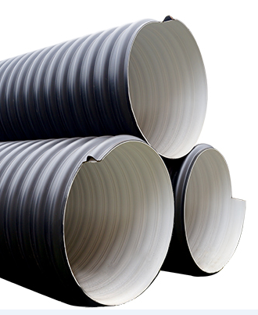 |  | SN 10 | 1110 | 1000 | 11,498.88р.
 | Многослойные армированные трубы ARM | SN 10 | 1325 | 1200 | 15,298.88р.
 |  | SN 8 | 1525 | 1400 | 15,798.88р.
 |  | SN 8 | 1640 | 1500 | 17,098.88р.
 |  | SN 8 | 1740 | 1600 | 20,198.88р.
 |  | SN 8 | 1960 | 1800 | 27,098.88р.
 |  | SN 8 | 2185 | 2000 | 32,698.88р.
 |  | SN 8 | 2385 | 2200 | 37,788.88р.
 |  | SN 8 | 2585 | 2400 | 41,288.88р.
 |  | SN16 | 1110 | 1000 | 13,288.88р.
 |  | SN16 | 1325 | 1200 | 14,948.88р.
 |  | SN16 | 1525 | 1400 | 17,398.88р.
 |  | SN16 | 1640 | 1500 | 19,588.88р.
 |  | SN16 | 1740 | 1600 | 22,688.88р.
 |  | SN16 | 1960 | 1800 | 30,998.88р.
 |  | SN16 | 2185 | 2000 | 34,888.88р.
 |  | SN16 | 2385 | 2200 | 40,388.88р.
 |  | SN16 | 2585 | 2400 | 43,998.88р.
ФИТИНГИ
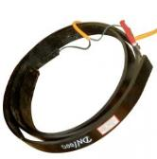 | Электросварная муфта |  | 1000 |  | 3,092.83р.
 |  |  | 1200 |  | 4,144.39р.
 |  |  | 1400 |  | 4,886.67р.
 |  |  | 1500 |  | 5,149.56р.
 |  |  | 1600 |  | 5,474.31р.
 |  |  | 1800 |  | 6,139.27р.
 |  |  | 2000 |  | 6,804.20р.
 |  |  | 2200 |  | 7,422.78р.
 |  |  | 2400 |  | 7,886.70р.
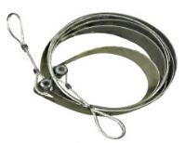 | Стяжная лента |  | 1000 |  | 3,092.83р.
 |  |  | 1200 |  | 4,144.39р.
 |  |  | 1400 |  | 4,886.67р.
 |  |  | 1500 |  | 5,149.56р.
 |  |  | 1600 |  | 5,474.31р.
 |  |  | 1800 |  | 6,139.27р.
 |  |  | 2000 |  | 6,804.20р.
 |  |  | 2200 |  | 7,422.78р.
 |  |  | 2400 |  | 7,886.70р.
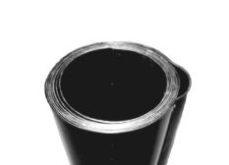 | Муфта термоусадочная спаяная |  | 1000 |  | 8,824.42р.
 |  |  | 1200 |  | 10,508.93р.
 |  |  | 1400 |  | 12,196.56р.
 |  |  | 1500 |  | 13,058.28р.
 |  |  | 1600 |  | 13,723.43р.
 |  |  | 1800 |  | 15,439.48р.
 |  |  | 2000 |  | 17,123.38р.
 |  |  | 2200 |  | 18,663.50р.
 |  |  | 2400 |  | 20,183.35р.

оборудование для сварки гофры
 | Общество с ограниченной ответственностью «ПОЛИМЕРХИМПРОМ» 420012, Республика Татарстан, г. Казань, ул. Щапова, д.26, корпус Д, офис 217 Р/с 40702810162000012454, ПАО «Сбербанк России» Дополнительный офис №8610/0530, к/с 30101810600000000603, БИК 049205603 ОГРН 1151690091300 ИНН 1655340867 polimerprom1@mail.ru тел.8-800-100-87-95, 8 (843) 512-39-57

Фотография | Наименование | Диаметр внешний, мм | Диаметр внутренний, мм | Цена (м.п., шт, кг) с НДС , руб.

 | Лебедка 5т |  |  | 3,544.62р.
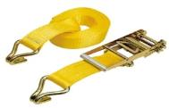 | Стяжной ремень с лебедкой |  |  | 2,353.23р.

 | Электро-сварочный аппарат |  |  | 112,058.83р.
 | Ручной экструдер BOOSTER EX2 NEW |  |  | 137,272.88р.
 | Газовая горелка (пропан) |  |  | 8,825.67р.

